シーン一覧
タイトル
ゲーム終了

ステージセレクト

ステージセレクト

ステージセレクトシーン
ステージの選択方法はキャラクターに話しかけてクエストを受注するという方法をとる

 | プレイヤーは主人公を操作して人に話しかけ、クエストを受注する。
 | プレイヤーはクエストを拒否することができる。
 | 主人公はゲームメインと同じモノを使う
 | 人の近くに行ったらAボタンを押すことで話しかけられる
 | ステージを受注したらすぐにゲームメイン画面へ遷移する
村
 | 次のシーンに渡すデータは「ステージ番号」「ボスの番号」を渡す
 | 話しかけられた人はプレイヤーの方向を向く

人
人

ウィンドウ

 |  | 文字は１文字１文字出す
 |  | Aボタンが押されたら文字を一気に出す
 |  | 文字が出し終わったら右下に▽を表示

助けてぇ！

ウィンドウ

このクエストを受けますか？
はい
いいえ

ウィンドウ
ウィンドウ

助けてほしかったのに！
ありがとう！頑張って！

ウィンドウ
フェードインしてゲームメインシーンへ移動

ゲームメイン
ステージセレクトでクエストを受けた後に移動してくる

ステージ
 | ボスキャラのHPを０にすると倒すとクエスト成功演出をする
 | 主人公のHPが０になるとクエスト失敗演出をする
 | ステージは〇か□の形にする

 | ポーズ画面を付けてゲームを止められるようにする
 | このシーンからステージセレクトシーンへ戻ることができる
 | ステージ外はステージの端を見られなくして、囲まれた感じをだす

ボス１
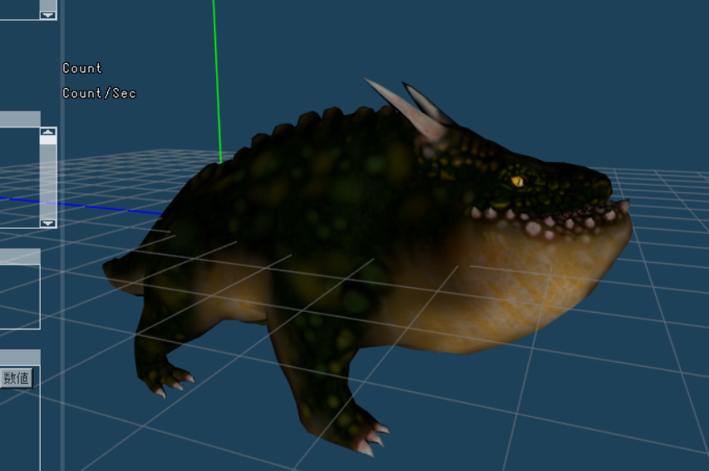
太ったドラゴン
 |  | ボスの名前： | ボアドラ

 |  | 攻撃パターン： | 突進
 |  |  | ヘドロを吐く
 |  |  | 噛みつく

 |  | ゲームが始まったら吠えて突進する
 |  | ボスID：0

 |  | HPが半分になったら体の色を赤にする
 |  | テクスチャを変える

突進
 | プレイヤーの方向に向かって突進する
 | 咆哮アニメーション再生後、走りアニメーションを再生する
 | プレイヤーがガードしていない時に当たるとプレイヤーがノックバックして、ボスキャラは走り抜ける
 | プレイヤーがガード中に当たるとプレイヤーが少しノックバックして、ボスキャラは走り抜ける
 | 柱にぶつかると怯みアニメーションを再生してその場に止まる
 | 柱にぶつかるとボスキャラにダメージが入る

ヘドロバクダン
 | プレイヤーの位置にヘドロを飛ばす
 | 曲線を描きながら移動する
 | ボスキャラは着弾するまでその場で停止

噛みつく
 | プレイヤーに近寄って噛みつきアニメーションを再生する
 | 再生中にちょっとだけ前に進む

剣
手ぶら状態で剣攻撃ボタンが押されたら構えるアニメーションを再生する
剣を構えている状態で剣攻撃ボタンが押されたら1コンボ目の攻撃アニメーションを再生する

手ぶら待機
剣構え待機
攻撃１
攻撃２
攻撃３

剣構え待機

操作方法
盾+ロックオン
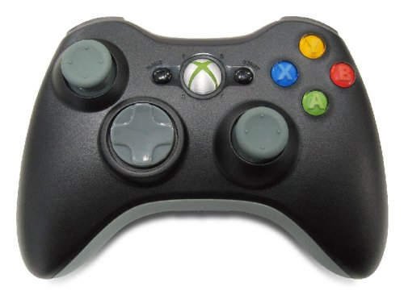
弓攻撃
ジャンプ
キャラ移動

剣攻撃

走り

カメラ移動

